Sheet1
Troubleshooting..

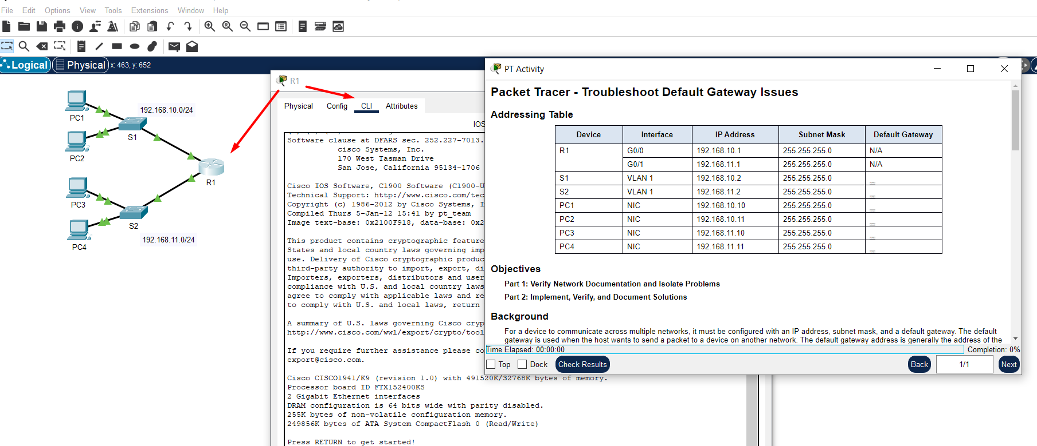
 |  |  | Sve ono što mi ovdje možemo da uradimo jeste da ispregledamo i po potrebi ispodešavamo uređaje
 |  |  | sve u skladu sa onim što je u tabeli..

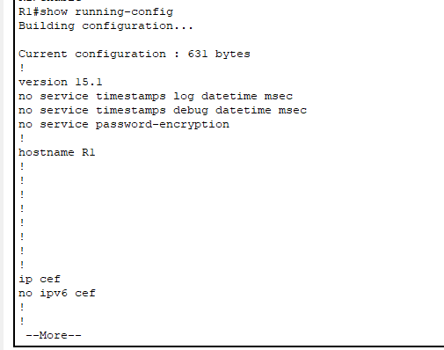
 |  | Ništa specijalno, samo sam kliknuo na ruter, zatim CLI i odmah kucam enable..
 |  | Da bih provjerio je li ruter ispravno konfigurisan počeo sam sa pregledavanjem , dakle imamo 2 komande:
 |  | enable
 |  | show running-config
 |  | pa lijevo konkretno ništa specijalno..scroll kroz dokument sve dok ne pronađem ono što me zanima..

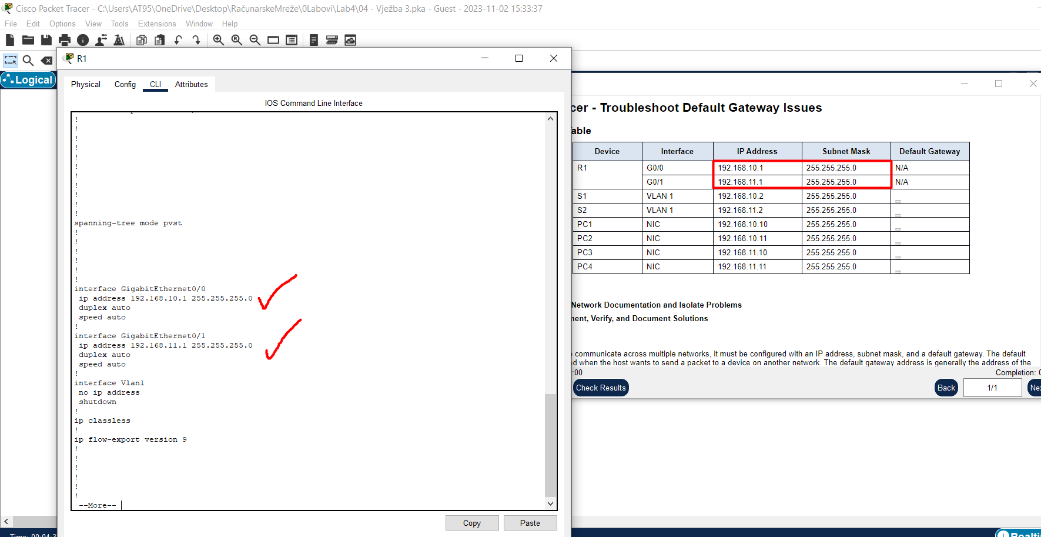
 |  |  | I evo šta me zanima, IP Address i Subnet Mask rutera ali kao što vidim iz teksta
 |  |  | dokumenta, oboje su ispravno konfigurisani/podešeni!!!
 |  |  | Time sam završio sa provjeravanjem rutera..

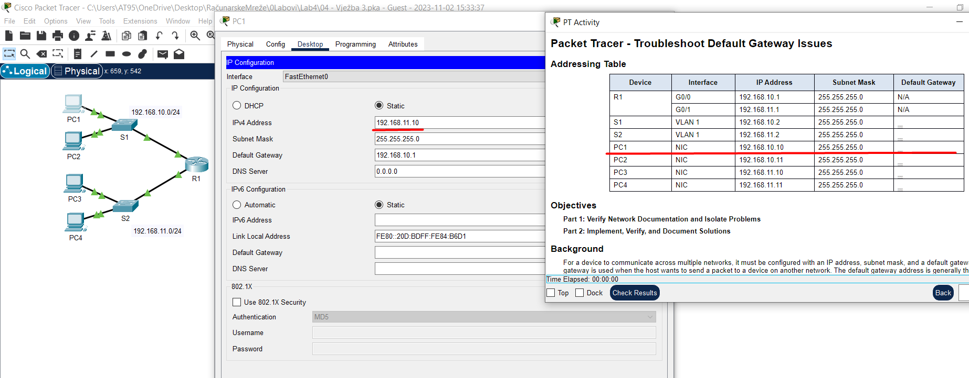
 |  |  | Kod PC1 primijetim da mu IP Adress nije konfigurisana u skladu sa podacima iz tabele..
 |  |  | Brzinski, svojeručno i to se prepravi..

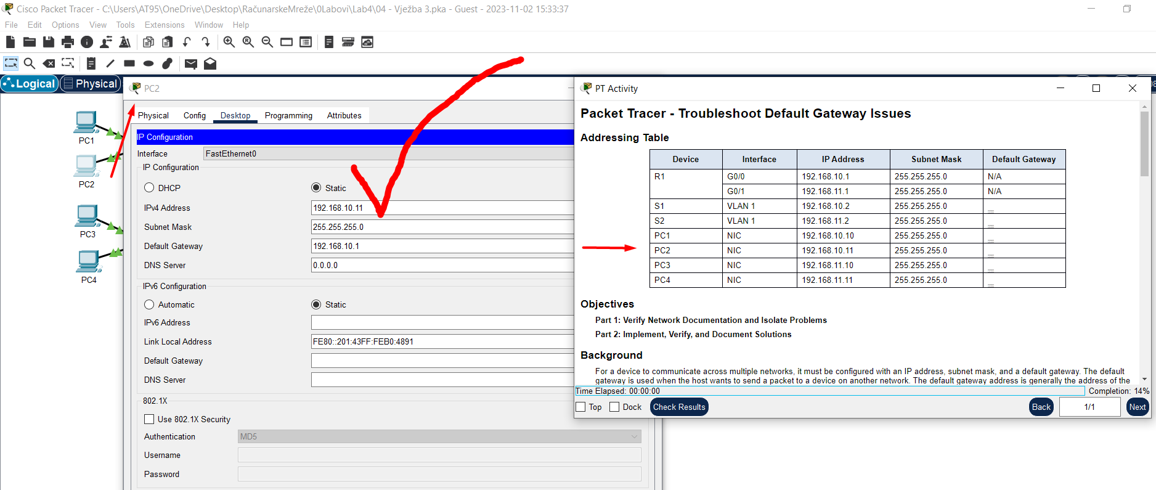
 |  |  | PC2 je ispravno iskonfigurisan..

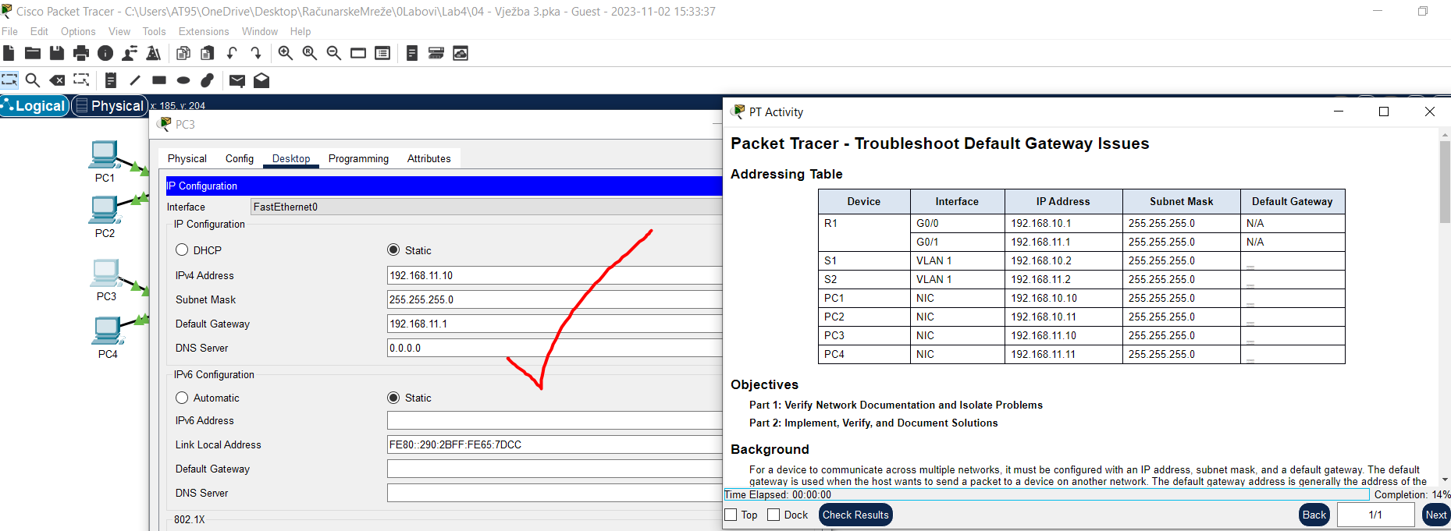

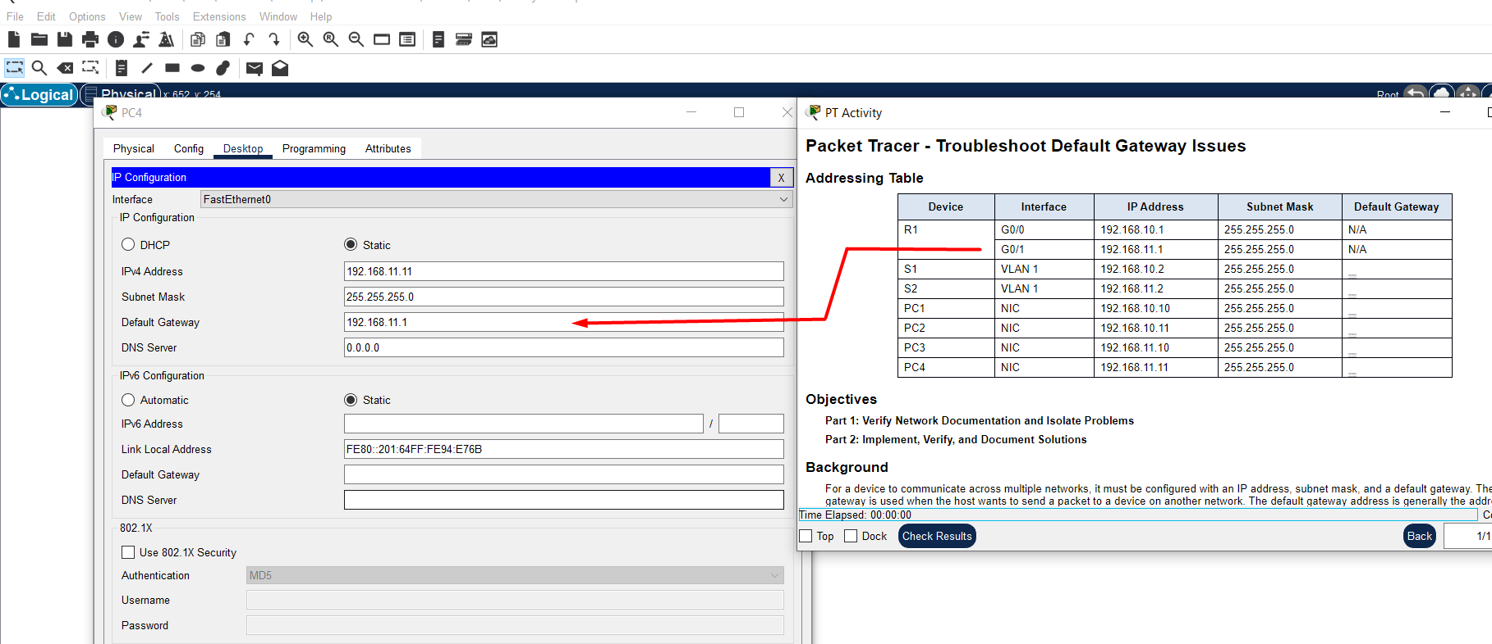
 |  |  | Ali za PC4 sam moram prepraviti Default Gateway, a prepravio sam ga tako što znam
 |  |  | da je taj Gateway zapravo IP Address g1/0 rutera R1 jer je PC povezan na isti..

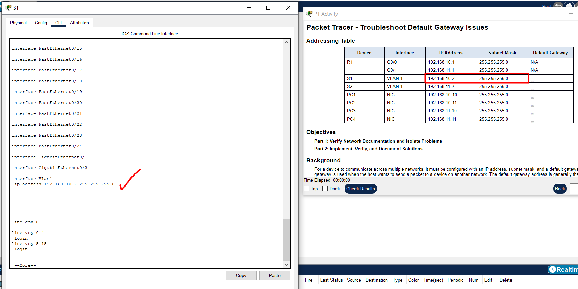
 |  |  | IP Address je OK ali ovaj Switch1 nema konfigurisan default gateway kao što vidimoo..
 |  |  | Vidimo tako što nigdje u dokumentu running-config ne postoji podatak o konfiguraciji..

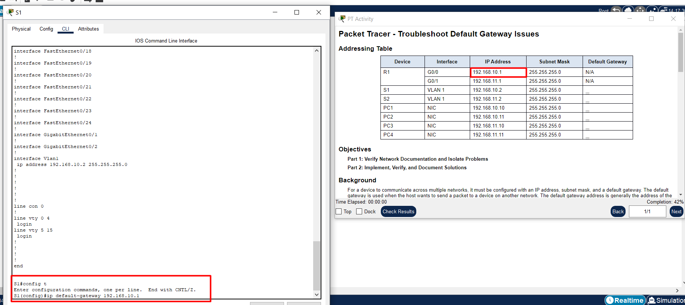
 |  |  | Komande:
 |  |  | config t
 |  |  | ip default-gateway 192.168.10.1
 |  |  | end
 |  |  | write

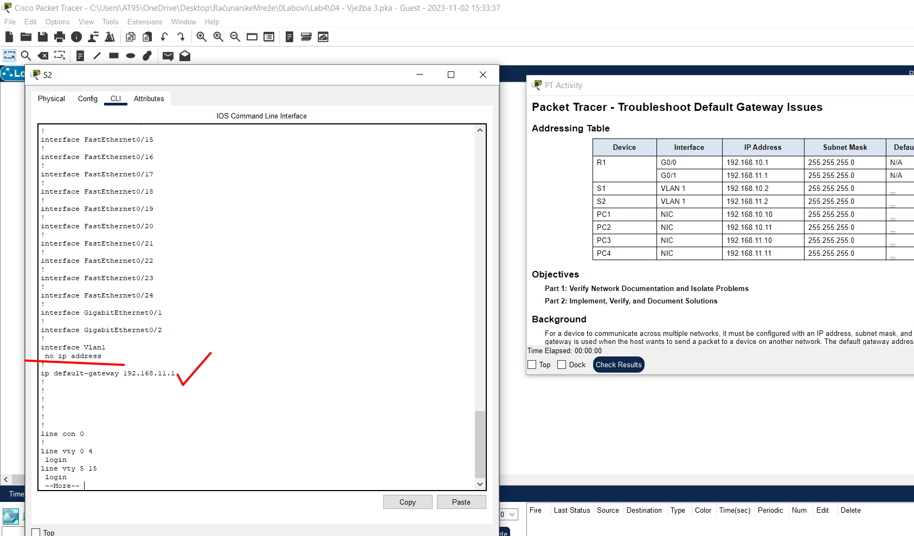
 |  |  | Dok Switch2 nema IP Address..

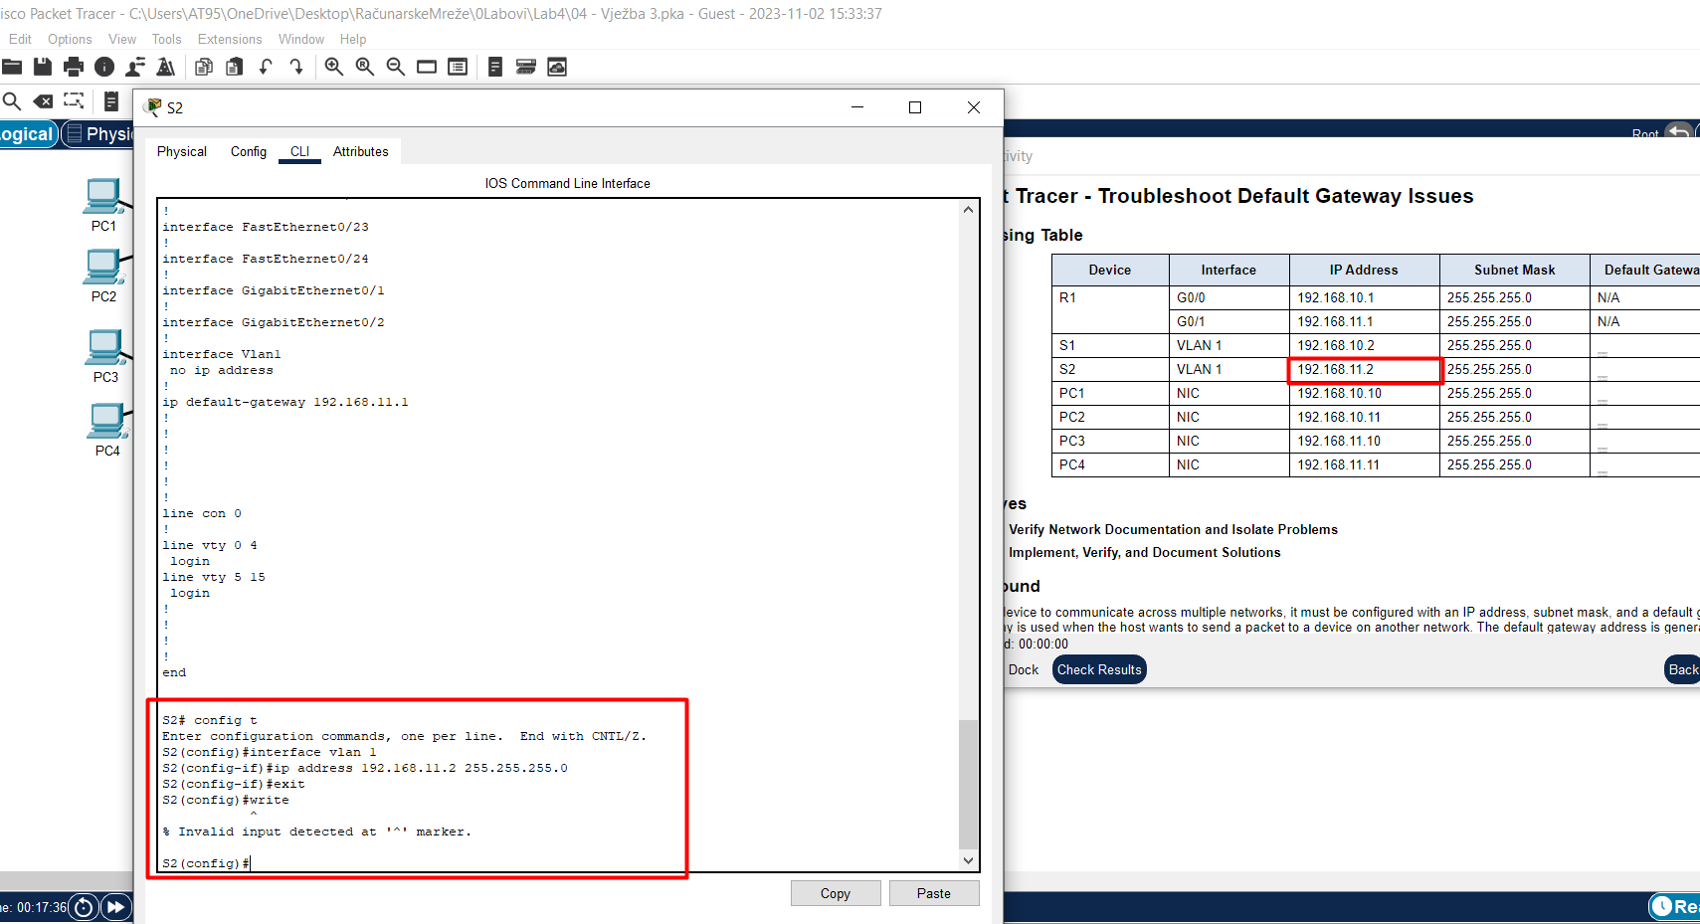
 |  |  | Komande:
 |  |  | config t
 |  |  | interface vlan 1
 |  |  | ip address 192.168.11.2 255.255.255.0
 |  |  | end
 |  |  | write

Napomene:

Komande:
config t
ip default-gateway 192.168.10.1 | Time sam naučio kako da iskonfigurišem Default-Gateway nekog Switch-a..
end
write

Komande:
config t
interface vlan 1
ip address 192.168.11.2 255.255.255.0 | Time sam naučio kako da iskonfigurišem IPv4 Address nekog Switch-a..
end
write

